DESCRIPCION DEL PROYECTO
DESCRIPCION GENERAL DEL PROYECTO
La planta solar fotovoltaica contará con una potencia nominal de 286,8 MW nominales. La planta se encuentra ubicada en un municipio del interior de la Región de Murcia de entre 10.000 y 100.000 habitantes.

La energía eléctrica generada será vertida a la red de transporte, titularidad de la compañía eléctrica Red Eléctrica Española, S.A., a través de las barras de 400 kV de la una Subestación existente. | 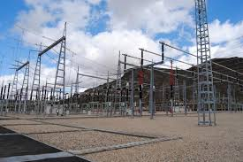

Usos actuales del suelo: agrícola, fundamentalmente viñedos. Orografía: irregular con pendientes suaves, con zonas de monte bajo cercanas y marcas de escorrentías. Protecciones ambientales: se desconocen. Existencia de otras instalaciones de generación en la zona: varios parques eólicos que evacuan en la misma subestación colectora de REE. Estado actual del proyecto: en fase de tramitación administrativa. | 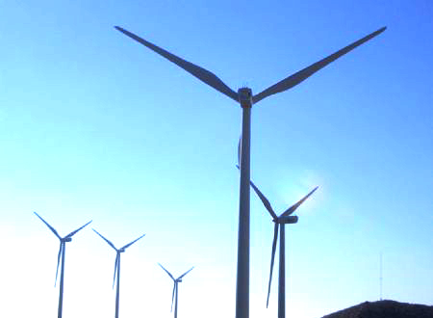

La superficie total empleada para la ejecución y construcción de la planta solar fotovoltaica es de seis millones novecientos veinte y un mil novecientos veintidós (6.921.922) metros cuadrados. El generador fotovoltaico estará compuesto de 180 agrupaciones de 1,59 MW cada una, formado por módulos policristalinos de marcas de reconocido prestigio.

Para la colocación de los paneles fotovoltaicos se opta por un estructura monopoeste de poste hincado, con una inclinación de los paneles respecto al plano horizontal de 24º, ángulo óptimo teniendo en cuenta las sombras y los datos metereológicos de la zona.

La planta fotovoltaica dispondrá de un sistema de monitorización para el control de su funcionamiento a distancia, el cual recibirá todos los datos procedentes de los distribuidores instalados en la planta. | 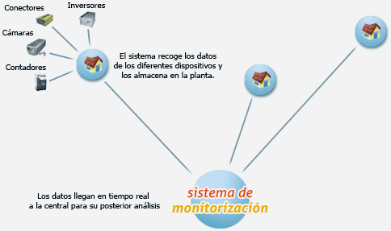

Se instalará un Sistema de Seguridad que protegerá a la instalación fotovoltaica de cualquier intrusión a la misma. Este sistema de seguridad está basado en un circuito cerrado de cámaras de televisión que se instalará a lo largo del perímetro de la instalación fotovoltaica. Con la emisión de todas las cámaras instaladas se tendrá una retransmisión en tiempo real que permitirá detectar cualquier tipo de alarma, y al mismo tiempo descartar las falsas. | 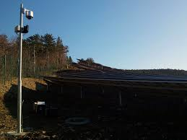

La obra Civil necesaria para realizar la instalación fotovoltaica, va encaminada a la nivelación del terreno, y su posterior compactación. | 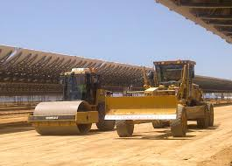

Para poder participar en el mercado diario de energía existirá un el método para la predicción de la generación de energía eléctrica, hora a hora, para el periodo que comprende las siguientes 39 horas, mediante herramientas de predicción numérica meteorológica con un error inferior al 15% de la potencia instalada, para períodos de predicción que cubren las 24 horas del día siguiente. | 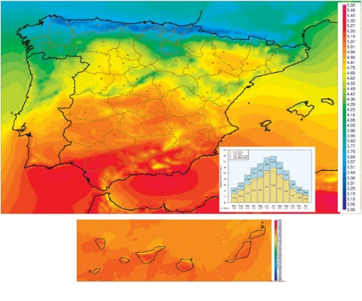

Dado que la energía eléctrica no es almacenable, para aumentar la gestinabilidad de la planta se plantea la posibilidad de realizar una instalación de almacenamiento de energía mediante baterias a gran escala con una capacidad de almacenamiento de hasta el 20% de la energía generada diaria por la planta. | 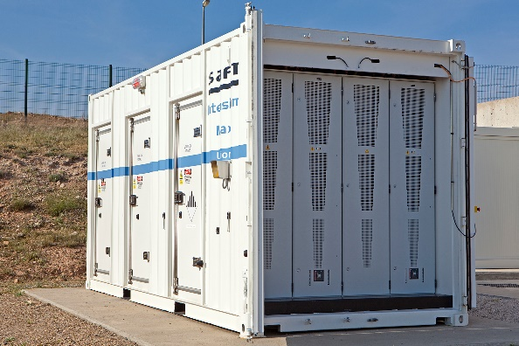

Según las condiciones de acceso otorgadas por Red Eléctrica de España S.A., se establece el acceso a la Red de transporte en una futura posición de hasta 450 MW, en 400 kV de la subestación perteneciente a REE más cercana. De esta forma el trazado de la Línea de Alta Tensión desde la instalación fotovoltaica, hasta la Subestación de REE será mediante un doble circuito de 132 kV. Para proceder a la nueva posición de hasta 450 MW, que será planificada por la Consejería de Industria de la Región de Murcia, se procederá a la ejecución de una subestación adyacente, según indicaciones de Red Eléctrica de España, S.A.

La línea de doble circuito hasta la Subestación de REE, transcurrirá aérea en todo su recorrido, respetando las zonas de afección y pasos oportunos.

La medida de energía la instalación fotovoltaica será realizada en 30 kV, directamente en la red de Alta Tensión interna de la misma. Esta red interna está compuesta de 180 Centros de Transformación de 1,59 MW. La energía producida en baja tensión en continua, será transformada a alterna y elevada a Alta Tensión. La transformación de la corriente se llevará a cabo en 180 Centros de Transformación de 0,4 / 30 kV. Seguidamente se elevará la tensión de 30 kV a 132 kV, para ser transportada, por una línea aérea de aproximadamente 12 kilómetros, hasta la Subestación de REE. | 